通讯协议
USRT通讯规约
序号 | 协议内容 | 协议功能描述 | 详细说明或举例 | 正常响应 | 异常响应
1 | 数据格式 |  | 有效的从设备地址范围为0 - 254十进制。 为各个从设备分配的地址范围为1 - 254。 0是广播地址 每个保持和输入寄存器为16位（两个字节）无符号整数；
2 | 命令格式 | 功能码0x3 读保持寄存器 | 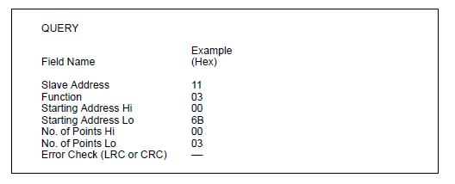 | 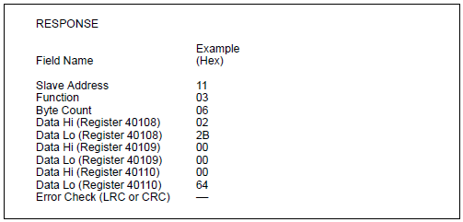 | 11 0x80 | 0x03 ErrornumCRC (Errornum as a byte)
3 |  | 功能码0x4 读输入寄存器 |  | 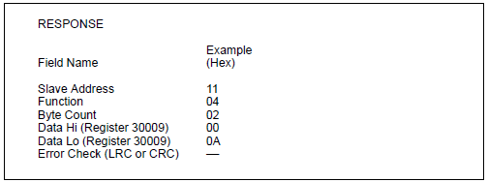 | 11 0x80 | 0x04 ErrornumCRC (Errornum as a byte)
4 |  | 功能码0x6 预置单个寄存器 |  | 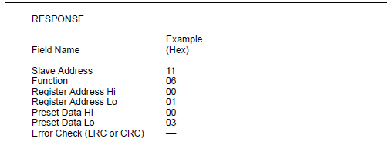 | 11 0x80|0x06 ErrornumCRC (Errornum as a byte)
5 |  | 功能 码0x10 预置多个寄存器 |  | 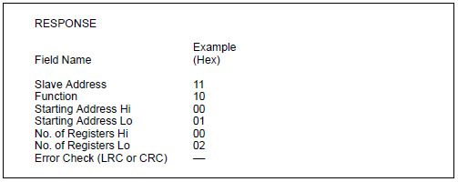 | 11 0x80|0x10 ErrornumCRC (Errornum as a byte)
6 | 设备信息传输模式和框架 | RTU 模式 | 当控制器设置为使用RTU（远程终端单元）模式在Modbus网络上通信时，消息中的每个8位字节都包含两个4位十六进制字符。每条消息必须以连续的流方式传输。
7 |  | RTU模式下每个字节的格式 | 编码系统： 八位二进制，十六进制0-9、A-F 每个包含两个十六进制数 八位消息字段
8 |  | 每个字位数 | 一个起始位 8个数据位，最低有效位先发送 没有平价 一个停止位 错误检查字段：循环冗余检验（CRC）
9 |  | 传输的波特率 | 默认波特率：9600 bps
10 |  | 最小CMD周期（RS485超时） | 850ms 在最后一次CMD之后等待最少850ms以发送新的CMD
11 |  | 最大数据长度定义 | 最大的读数据长度是125个字在读命令中； 预设命令中最大更新数据长度为125个字。
 | 功能码 | 0x03 | 读holding寄存器数据 |  | 11 0x80 | 0x03 ErrornumCRC (Errornum as a byte)
 |  | 0x04 | 读input寄存器数据 |  | 11 0x80 | 0x04 ErrornumCRC (Errornum as a byte)
 |  | 0x06 | 单个设置holding寄存器 |  | 11 0x80 | 0x06 ErrornumCRC (Errornum as a byte)
 |  | 0x10 | 单个或多个设置holding寄存器 |  | 11 0x80 | 0x10 ErrornumCRC (Errornum as a byte)
 |  | 0x17 | 远程升级功能码 |  | 11 0x80 | 0x17 ErrornumCRC (Errornum as a byte)
 |  | 0x21 | 读电表数据 |  | 11 0x80 | 0x21 ErrornumCRC (Errornum as a byte)
 |  | 0x23 | 读历史发电量数据 PV |  | 11 0x80 | 0x23 ErrornumCRC (Errornum as a byte)
 |  | 0x24 | 读历史发电量数据 负载 |  | 11 0x80 | 0x24 ErrornumCRC (Errornum as a byte)
 |  | 0x25 | 读历史发电量数据 电网取电 |  | 11 0x80 | 0x25 ErrornumCRC (Errornum as a byte)
 |  | 0x26 | 读历史发电量数据 卖电 |  | 11 0x80 | 0x26 ErrornumCRC (Errornum as a byte)
 |  | 0x29 | 读历史事件 |  | 11 0x80 | 0x29 ErrornumCRC (Errornum as a byte)

CRC算法
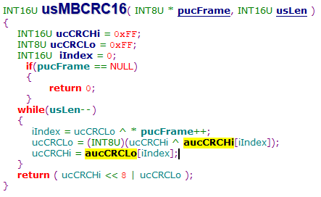
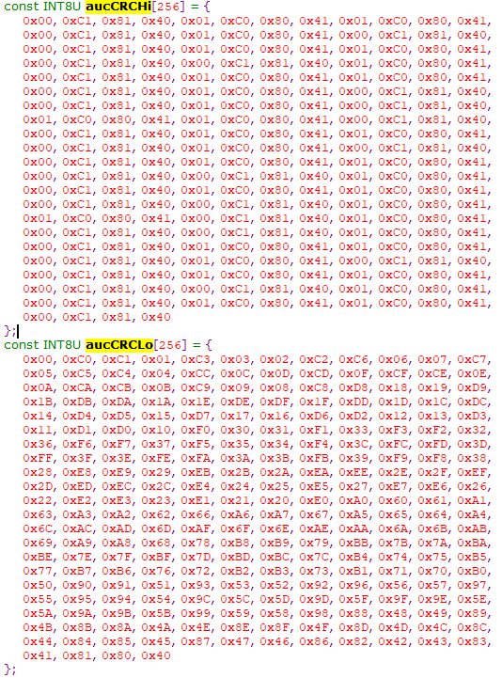
CRC16 算法
const INT8U aucCRCHi[256] = { 0x00, 0xC1, 0x81, 0x40, 0x01, 0xC0, 0x80, 0x41, 0x01, 0xC0, 0x80, 0x41, 0x00, 0xC1, 0x81, 0x40, 0x01, 0xC0, 0x80, 0x41, 0x00, 0xC1, 0x81, 0x40, 0x00, 0xC1, 0x81, 0x40, 0x01, 0xC0, 0x80, 0x41, 0x01, 0xC0, 0x80, 0x41, 0x00, 0xC1, 0x81, 0x40, 0x00, 0xC1, 0x81, 0x40, 0x01, 0xC0, 0x80, 0x41, 0x00, 0xC1, 0x81, 0x40, 0x01, 0xC0, 0x80, 0x41, 0x01, 0xC0, 0x80, 0x41, 0x00, 0xC1, 0x81, 0x40, 0x01, 0xC0, 0x80, 0x41, 0x00, 0xC1, 0x81, 0x40, 0x00, 0xC1, 0x81, 0x40, 0x01, 0xC0, 0x80, 0x41, 0x00, 0xC1, 0x81, 0x40, 0x01, 0xC0, 0x80, 0x41, 0x01, 0xC0, 0x80, 0x41, 0x00, 0xC1, 0x81, 0x40, 0x00, 0xC1, 0x81, 0x40, 0x01, 0xC0, 0x80, 0x41, 0x01, 0xC0, 0x80, 0x41, 0x00, 0xC1, 0x81, 0x40, 0x01, 0xC0, 0x80, 0x41, 0x00, 0xC1, 0x81, 0x40, 0x00, 0xC1, 0x81, 0x40, 0x01, 0xC0, 0x80, 0x41, 0x01, 0xC0, 0x80, 0x41, 0x00, 0xC1, 0x81, 0x40, 0x00, 0xC1, 0x81, 0x40, 0x01, 0xC0, 0x80, 0x41, 0x00, 0xC1, 0x81, 0x40, 0x01, 0xC0, 0x80, 0x41, 0x01, 0xC0, 0x80, 0x41, 0x00, 0xC1, 0x81, 0x40, 0x00, 0xC1, 0x81, 0x40, 0x01, 0xC0, 0x80, 0x41, 0x01, 0xC0, 0x80, 0x41, 0x00, 0xC1, 0x81, 0x40, 0x01, 0xC0, 0x80, 0x41, 0x00, 0xC1, 0x81, 0x40, 0x00, 0xC1, 0x81, 0x40, 0x01, 0xC0, 0x80, 0x41, 0x00, 0xC1, 0x81, 0x40, 0x01, 0xC0, 0x80, 0x41, 0x01, 0xC0, 0x80, 0x41, 0x00, 0xC1, 0x81, 0x40, 0x01, 0xC0, 0x80, 0x41, 0x00, 0xC1, 0x81, 0x40, 0x00, 0xC1, 0x81, 0x40, 0x01, 0xC0, 0x80, 0x41, 0x01, 0xC0, 0x80, 0x41, 0x00, 0xC1, 0x81, 0x40, 0x00, 0xC1, 0x81, 0x40, 0x01, 0xC0, 0x80, 0x41, 0x00, 0xC1, 0x81, 0x40, 0x01, 0xC0, 0x80, 0x41, 0x01, 0xC0, 0x80, 0x41, 0x00, 0xC1, 0x81, 0x40 }; const INT8U aucCRCLo[256] = { 0x00, 0xC0, 0xC1, 0x01, 0xC3, 0x03, 0x02, 0xC2, 0xC6, 0x06, 0x07, 0xC7, 0x05, 0xC5, 0xC4, 0x04, 0xCC, 0x0C, 0x0D, 0xCD, 0x0F, 0xCF, 0xCE, 0x0E, 0x0A, 0xCA, 0xCB, 0x0B, 0xC9, 0x09, 0x08, 0xC8, 0xD8, 0x18, 0x19, 0xD9, 0x1B, 0xDB, 0xDA, 0x1A, 0x1E, 0xDE, 0xDF, 0x1F, 0

